ΑΙΤΗΣΗ
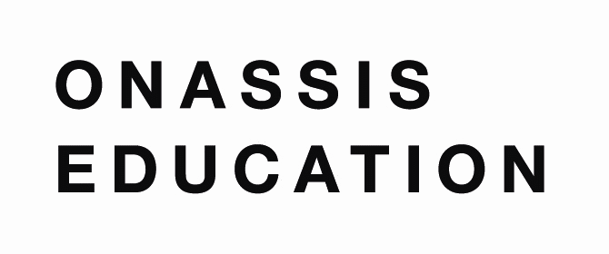
AΙΤΗΣΗ ΣΥΜΜΕΤΟΧΗΣ ΣΧΟΛΙΚΗΣ ΟΜΑΔΑΣ
Στην Β΄ Φάση του Πανελλήνιου Μαθητικού Διαγωνισμού:
Wikipedia Challenge: Γίνε ένας σύγχρονος εγκυκλοπαιδιστής!
Παρακαλούμε να συμπληρωθεί το παρόν έγγραφο προκειμένου να καταθέσετε την πρότασή σας για συμμετοχή στο διαγωνισμό έως την ΤΕΤΑΡΤΗ 25/05/2022. Το έγγραφο θα πρέπει να αποθηκευτεί και να σταλεί σε μορφή XLS. (μέσω της πλατφόρμας https://classroom.onassis.org)
ΟΝΟΜΑ ΣΧΟΛΕΙΟΥ:
ΟΝΟΜΑΤΕΠΩΝΥΜΟ ΔΙΕΥΘΥΝΤΗ ΣΧΟΛΕΙΟΥ:
ΔΙΕΥΘΥΝΣΗ ΣΧΟΛΕΙΟΥ:
ΤΗΛΕΦΩΝΟ:
EMAIL :
ΕΠΙΚΕΦΑΛΗΣ ΣΧΟΛΙΚΗΣ ΟΜΑΔΑΣ (GROUP LEADER)
ΟΝΟΜΑΤΕΠΩΝΥΜΟ ΕΚΠΑΙΔΕΥΤΙΚΟΥ 1:
ΤΗΛΕΦΩΝΟ:
EMAIL :
ΟΝΟΜΑΤΕΠΩΝΥΜΟ ΕΚΠΑΙΔΕΥΤΙΚΟΥ 2:
ΤΗΛΕΦΩΝΟ:
EMAIL :
ΤΑΞΗ/ΕΙΣ ΠΟΥ ΣΥΜΜΕΤΕΧΕΙ/ΟΥΝ:
ΤΕΛΙΚΟΣ ΑΡΙΘΜΟΣ ΜΑΘΗΤΩΝ ΣΧΟΛΙΚΗΣ ΟΜΑΔΑΣ:
USERNAME ΕΠΙΚΕΦΑΛΗΣ ΕΚΠΑΙΔΕΥΤΙΚΟΥ/ΩΝ ΣΤΗ WIKIPEDIA:
USERNAMES ΜΑΘΗΤΩΝ/ΡΙΩΝ ΣΤΗ WIKIPEDIA[1]:
ΨΕΥΔΩΝΥΜΟ ΣΧΟΛΙΚΗΣ ΟΜΑΔΑΣ:

[1] *Τα επιμέρους usernames των μαθητών που αποτελούν τη διαγωνιστική ομάδα.

